Лист1
类别 | 商品描述 | SKU/Model Number | TITLE / Product name | Picture | FOB SZ（rmb） | MOQ
 | 2-Port USB Wall Charger | A2021（UK） | Anker 4.8A/24W 2-Port USB Wall Charger and PowerIQ （Black） |  | ¥65.00 | 1000
 | PowerPort+ 1 Port | A2010（UK） | Anker PowerPort+ 1 Port Quick Charge 3.0,18W USB Wall Charger （Black） | 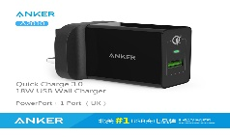 | ¥75.00 | 1000
 | PowerPort II 2 with PD & PowerIQ 2.0 49.5W | A2321（UK） | Anker PowerPort II 2 with Power Delivery and PowerIQ 2.0，USB C Charger，Dual Port 49.5W Wall Charger （Black/White） | 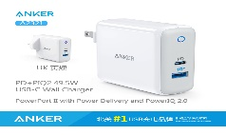 | ¥185.00 | 1000
 | PowerPort PD 18W 1 Type-C Port | A2019 | Anker PowerPort PD 18W 1 Type-C Port Wall Charger （Black） |  | ¥85.00 | 500
 | PowerPort Speed 5 | A2054111 | Anker 63W 5-Port USB Wall Charger with Dual Quick Charge 3.0 Ports, Anker PowerPort Speed 5 |  | ¥185.00 | 500
 | PowerPort Speed 2 | A2025111 | Anker 39W Dual USB Wall Charger with Quick Charge 3.0, Anker PowerPort Speed 2 |  | ¥128.00 | 1000
 | Anker 60W 12A 6USB口 桌面充电器 黑色 | A2123122（US） | Anker PowerPort 6 (60W 6-Port USB Charging Hub) Multi-Port USB Charger Black |  | ¥134.00 | 500
 | Anker 60W 12A 6USB口 桌面充电器 白色 | A2123621（US） | Anker PowerPort 6 (60W 6-Port USB Charging Hub) Multi-Port USB Charger White |  | ¥129.00 | 500
 | Anker 24W 2USB口折叠头旅充 黑色 | A2141611（US） | Anker PowerPort 2 (24W 2-Port iPhone Charger / USB Wall Charger with Foldable Plug) Black |  | ¥78.00 | 1000
 | Anker 24W 2USB口折叠头旅充 白色 | A2141621（US） | Anker PowerPort 2 (24W 2-Port iPhone Charger / USB Wall Charger with Foldable Plug) White |  | ¥78.00 | 1000
 | Anker 40W 4USB口折叠头旅充 黑色 | A2142611（US） | Anker PowerPort 4 (40W 4-Port USB Wall Charger) Multi-Port USB Charger Black |  | ¥120.00 | 500
 | Anker 40W 4USB口折叠头旅充 白色 | A2142621（US） | Anker PowerPort 4 (40W 4-Port USB Wall Charger) Multi-Port USB Charger White |  | ¥120.00 | 500
 | Anker QC2.0&PowerIQ 60W 12A 6USB口 桌面充电器 黑色 | A2062111（US）/A2062221（UK） | [Qualcomm Quick Charge 2.0] Anker PowerPort+ 6 (Premium 60W 6-Port USB Charging Hub) Black |  | ¥195.00 | 500
 | Anker QC2.0&PowerIQ 60W 12A 6USB口 桌面充电器 白色 | A2062112（US）/A2062211（UK） | [Qualcomm Quick Charge 2.0] Anker PowerPort+ 6 (Premium 60W 6-Port USB Charging Hub) White | 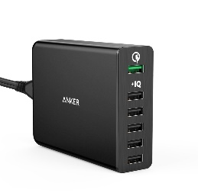 | ¥195.00 | 500
 | PowerPort+ 5 USB-C with USB Power Delivery | A2053111 | USB Type-C, Anker Premium 5-Port 60W USB Wall Charger PowerPort+ 5 USB-C with Power Delivery for Apple MacBook, Nexus 5X / 6P and PowerIQ for iPhone, iPad, Samsung & More |  | ¥195.00 | 500
 | Anker QC3.0&PowerIQ 2USB口 旅行充电器 黑色 |  | [Qualcomm Quick Charge 3.0] Anker PowerPort 2 with Quick Change 3.0 Black
 | Anker QC3.0&PowerIQ 2USB口 旅行充电器 白色 | A2024121（US） | [Qualcomm Quick Charge 3.0] Anker PowerPort2 with Quick Change 3.0 White | 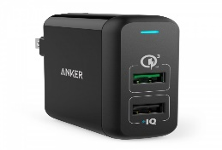 | ¥98.00 | 1000
 | QC3.0 快充旅行充电器 18W 白色（US） | A2010121（US） | [Qualcomm Quick Charge 3.0] Anker PowerPort+ 1 (Quick Charge 3.0 18W USB Wall Charger) White |  | ¥70.00 | 1000

